关系图
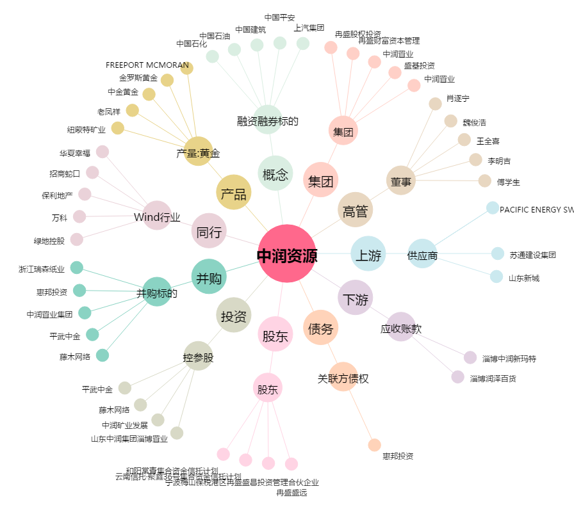
中润资源[000506.SZ] - 关系概览图

